Foglio1
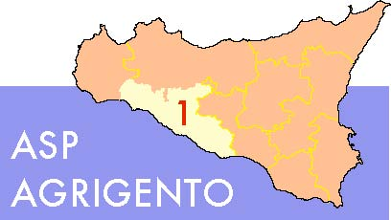

AZIENDA SANITARIA PROVINCIALE
UOC SERVIZIO PROVVEDITORATO
Viale della Vittoria, 321 - 92100 Agrigento
Istruttore: Dr. Giuseppe Palumbo (Collab. Amm.vo)
Telefono: 0922407279
FAX 0922407119

DETTAGLIO PREZZI
(Descr. Articolo) | Cod. Aziendale | CND | RDM | Quant. Offerte (espresse in unità) | Prezzo Offerto x unità (al netto iva) | PREZZO TOTALE | Aliq. Iva di legge

Totale Offerta |  |  |  |  |  | € 0.00

